ENERO 2024
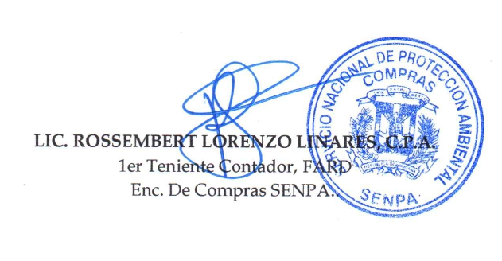


SERVICIO NACIONAL DE PROTECCION AMBIENTAL
''TODO POR LA PATRIA''
DEPARTAMENTO DE COMPRAS

RELACION DE PROCESOS DE COMPRAS POR DEBAJO DEL UMBRAL ENERO 2024

No. | No. De Orden | Fecha Orden | Proveedor | Descripcion de Proceso | RNC | ESTADO | Valor RD$
1 | SENPA-2024-00001 | 2024-01-17 | Monsalas Suplidores Diversos, SRL | Adq. de Chalecos Reflectivos Verdes | 131603181 | Aprobado | 229,998.52
2 | SENPA-2024-00009 | 2024-01-25 | MQJ Suplidores de Materiales y Servicios en Gral, SRL | Adq. De Lubricantes | 130600692 | Aprobado | 205,042.70
3 | SENPA-2024-00011 | 2024-01-31 | Soluciones Diversas ON Time Wdanb, SRL. | Adq. de Artículos de Serigrafia | 132879082 | Aprobado | 171,416.24
 |  |  | Total de Ordenes de Compra |  |  |  | 606,457.46

